关系图
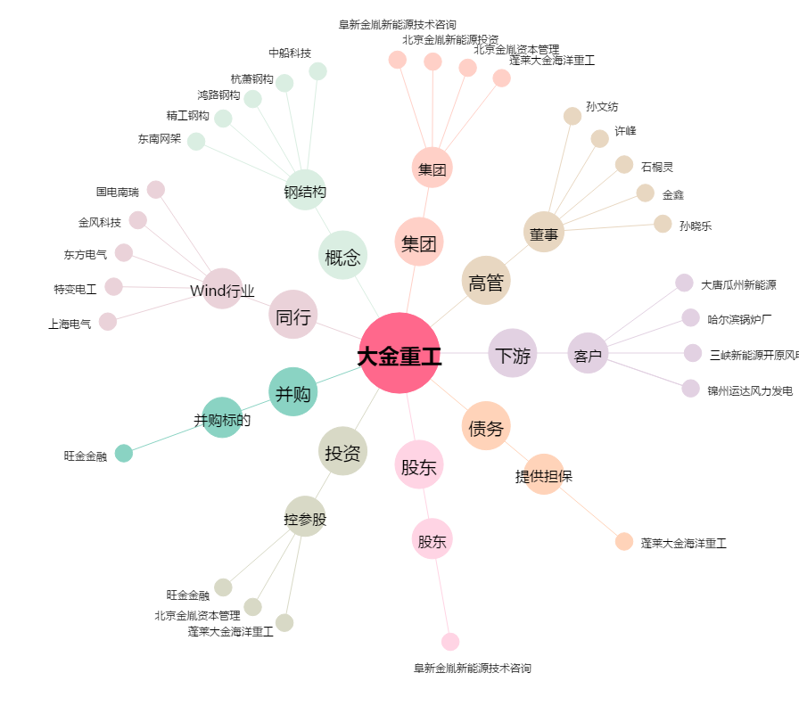
大金重工[002487.SZ] - 关系概览图

